Накладная-№3
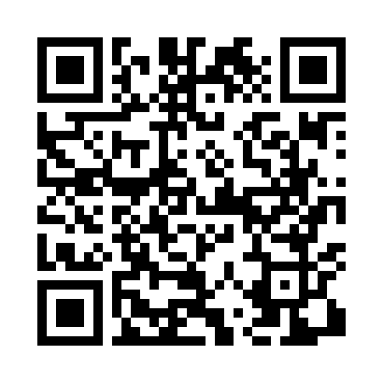
Номер товарно-транспортной накладной: |  |  | Торговый представитель: Karimov Amirjon
Поставщик: Toshkent falcon fly 2 |  |  | Телефон торгового представителя: +
Дата отгрузки: 21.10.2025 |  |  | Контрагент: """" Klient
Дата консигнации: |  |  | Адрес:
Доставщик: |  |  | Телефон:
Телефон доставщика:
Время заказа: 21.10.2025 17:21:56
№ | Штрих-код | Название товаров (работ,услуг) | Количество | Количество в кейсе | Цена | Сумма
 |  |  | 125 |  |  | 239.1
1 | 6920250671031 | Пластиковый салатница 68010 DB-67-103 | 10 | 10 шт. | 3 | 30
2 | 6920250567990 | Пластиковый салатница 65095 DB-67-99 | 10 | 10 шт. | 2.50 | 25
3 | 6920250567891 | Пластиковый салатница 7107 DB-67-89 | 10 | 10 шт. | 2.60 | 26
4 | 6920250567907 | Пластиковый салатница 7108 20x20 см DB-67-90 | 10 | 10 шт. | 3.30 | 33
5 | 6920250671116 | Пластмас пиёла 76004 10x10x5.5 см DB-67-111 | 10 | 10 шт. | 0.90 | 9
6 | 6920250671123 | Пластмас коса 76006 15x15x7 cм DB-67-112 | 10 | 10 шт. | 1.80 | 18
7 | 6920250671093 | Пластмас соусница 3303 7x7x3 см DB-67-109 | 6 | 6 шт. | 0.50 | 3
8 | 6920250671086 | Пластмас соусница 63003 7.5x7.5x2.5 см DB-67- 108 | 6 | 6 шт. | 0.70 | 4.20
9 | 6920250671024 | Пластиковый салатница 60185 DB-67-102 | 10 | 10 шт. | 2.20 | 22
10 | 3567802835072 | Пластмассовый столовый поднос, JB-06, 32.5×19 см, XP-35-7 | 10 | 10 шт. | 0.70 | 7
11 | 6934179000681 | Миска 38 см DB-6-101 | 1 | 1 шт. | 3.50 | 3.50
12 | 6932056607855 | Металическая миска 4л 26cm DB-6-19 | 1 | 1 шт. | 3.10 | 3.10
13 | 2018885925736 | Поднос столовый пластмасс 40.5 sm XP-11-5 | 2 | 2 шт. | 3.50 | 7
14 | 6905621392364 | Ложка Вилка DB-92-36 | 10 | 10 шт. | 2 | 20
15 | 7896968102381 | Вилка десертная длинная 102-38 | 10 | 10 шт. | 1.40 | 14
16 | 6920250671109 | Пластмасса қошиқ A127 20 см DB-67-110 | 6 | 6 шт. | 0.50 | 3
17 | 6888760160042 | Разделочная доска пластмассовая A692M (kattas i) GB-60-13 | 1 | 1 шт. | 2.40 | 2.40
18 | 6937202506129 | Разделочная доска пластмассовая A683M GB-60-1 2 | 1 | 1 шт. | 2.70 | 2.70
19 | 6956843297651 | Складная пластиковая корзина для белья DB-140 -68 | 1 | 1 шт. | 6.20 | 6.20
Итого: 239.1$|->UZS: 2,988,750.00

